Beställningsblankett_01012025
Finlands Svenska Brand- och Räddningsförbund
 |  |  |  |  |  |  |  |  |  |  |  |  |  | FSBR2025

Brandkår: |  |  |  |  |  |  |  |  | Beställningsblankett
Adress: |  |  |  |  |  |  |  |  | Prislista: |  |  |  | 2025-01-01
Postnr & -adress |  |  |  |  |  |  |  |  | Beställningsdag:
Telefon:
E-post:
E-faktura:

Stations- och festkläder för FBK och räddningsverkets personal |  |  | Storlek/Antal
KONTORS- & STATIONSKLÄDER: | Beställningskod | Färg/Storlek |  | XS | S | M | L | XL | 2XL | 3XL |  |  | á pris | Summa
Pikeskjorta | 7DV11-000 | Mörkblå |  |  |  |  |  |  |  |  |  |  | 36.79 € | - €
Polojumper, lång ärm | 7DVA5-000 | Mörkblå |  |  |  |  |  |  |  |  |  |  | 41.84 € | - €
T-skjorta ny | 7Dvl33-000 | Mörkblå |  |  |  |  |  |  |  |  |  |  | 31.39 € | - €
Tröja | 7DVA3-000 | Mörkblå |  |  |  |  |  |  |  |  |  |  | 106.90 € | - €
Fleecerock | 7GV62-904 | Svart |  |  |  |  |  |  |  |  |  |  | 61.35 € | - €
SoftShell | 7FV66-P05 | Svart |  |  |  |  |  |  |  |  |  |  | 129.85 € | - €
Kontorsblus (H) (C-modell) | 15V76-000 | Mörkblå |  |  |  |  |  |  |  |  |  |  | 171.43 € | - €
Kontorsblus (D) (C-modell) | 15V93-011 | Mörkblå |  |  |  |  |  |  |  |  |  |  | 171.43 € | - €
Stationsbyxa | 1LV71-095 | Mörkblå |  |  |  |  |  |  |  |  |  |  | 76.20 € | - €
Bermudashorts | 18V73-086 | Mörkblå |  |  |  |  |  |  |  |  |  |  | 54.48 € | - €
FESTKLÄDER: Herrar | Beställningskod | Färg/Storlek |  | 48 | 50 | 52 | 54 | 56 | 58 | 60 | 62 | 64 | á pris | Summa
Tjänsterock | 15V75-001 | Mörkblå | B1 |  |  |  |  |  |  |  |  |  | 233.56 € | - €
 |  |  | C |  |  |  |  |  |  |  |  |  | 233.56 € | - €
 |  |  | C1 |  |  |  |  |  |  |  |  |  | 233.56 € | - €
 |  |  | D |  |  |  |  |  |  |  |  |  | 233.56 € | - €
Tjänstebyxor | 1MV67-001 | Mörkblå | B1 |  |  |  |  |  |  |  |  |  | 98.08 € | - €
 |  |  | C |  |  |  |  |  |  |  |  |  | 98.08 € | - €
 |  |  | C1 |  |  |  |  |  |  |  |  |  | 98.08 € | - €
 |  |  | D |  |  |  |  |  |  |  |  |  | 98.08 € | - €
Festbyxor (röda revärer) | 1MV68-011 | Mörkblå | B1 |  |  |  |  |  |  |  |  |  | 135.41 € | - €
 |  |  | C |  |  |  |  |  |  |  |  |  | 135.41 € | - €
 |  |  | C1 |  |  |  |  |  |  |  |  |  | 135.41 € | - €
 |  |  | D |  |  |  |  |  |  |  |  |  | 135.41 € | - €
Skjortor (Herr) | Beställningskod | Färg/Storlek |  | 37-38 | 39-40 | 41-42 | 43-44 | 45-46 | 47-48 |  |  |  | á pris | Summa
Tjänsteskjorta, långärm (vit) | 10B61-080 | Vit | C |  |  |  |  |  |  |  |  |  | 42.45 € | - €
Tjänsteskjorta, långärm (vit) ärm + 4 cm | 10B61-080-1 | Vit | C |  |  |  |  |  |  |  |  |  | 58.02 € | - €
Tjänsteskjorta, kortärm (vit) | 10B62-080 | Vit | C |  |  |  |  |  |  |  |  |  | 42.45 € | - €
Festskjorta (vit) | 10V60-P20 | Vit | C |  |  |  |  |  |  |  |  |  | 76.87 € | - €
Ytterkläder | Beställningskod | Färg/Storlek |  | 48 | 50 | 52 | 54 | 56 | 58 | 60 | 62 | 64 | á pris | Summa
Ytterrock, med foder (utan märke) | 14V61-P15 | Svart | C |  |  |  |  |  |  |  |  |  | 197.45 € | - €
Kort befälsrock (H) | 15V63-PO6 | Svart | C |  |  |  |  |  |  |  |  |  | 188.30 € | - €
Kort befälsrock (D) | 15V86-P06 | Svart | C |  |  |  |  |  |  |  |  |  | 297.68 € | - €
Innerfoder (H) | 20V74-061 | Svart | C |  |  |  |  |  |  |  |  |  | 95.33 € | - €
Innerfoder (D) | 20V89-061 | Svart | C |  |  |  |  |  |  |  |  |  | 95.33 € | - €
Lång befälsrock (H) | 14V64-044 | Svart | C |  |  |  |  |  |  |  |  |  | 480.86 € | - €
Lång befälsrock (D) | 15V85-044 | Svart | C |  |  |  |  |  |  |  |  |  | 480.86 € | - €
FESTKLÄDER: Damer | Beställningskod | Färg/Storlek |  | 38 | 40 | 42 | 44 | 46 | 48 |  |  |  | á pris | Summa
Tjänsterock | 15V92-011 | Mörkblå | C |  |  |  |  |  |  |  |  |  | 315.80 € | - €
 |  |  | C1 |  |  |  |  |  |  |  |  |  | 315.80 € | - €
 |  |  | D |  |  |  |  |  |  |  |  |  | 315.80 € | - €
Tjänstebyxor | 1MV87-011 | Mörkblå | C |  |  |  |  |  |  |  |  |  | 95.50 € | - €
 |  |  | C1 |  |  |  |  |  |  |  |  |  | 95.50 € | - €
 |  |  | D |  |  |  |  |  |  |  |  |  | 95.50 € | - €
Tjänstekjol | 16V90-011 | Mörkblå | C |  |  |  |  |  |  |  |  |  | 79.58 € | - €
 |  |  | C1 |  |  |  |  |  |  |  |  |  | 79.58 € | - €
 |  |  | D |  |  |  |  |  |  |  |  |  | 79.58 € | - €
Festkjol | 16V91-011 | Mörkblå | C |  |  |  |  |  |  |  |  |  | 155.06 € | - €
 |  |  | C1 |  |  |  |  |  |  |  |  |  | 155.06 € | - €
 |  |  | D |  |  |  |  |  |  |  |  |  | 155.06 € | - €
Skjortor (Damer) | Beställningskod | Färg/Storlek |  | 36 | 38 | 40 | 42 | 44 | 46 | 48 |  |  | á pris | Summa
Tjänsteskjorta, långärm (vit) "uniform" | 10V83-080 | Vit | C |  |  |  |  |  |  |  |  |  | 42.62 € | - €
Tjänsteskjorta, kortärm (vit) "uniform" | 10V81-080 | Vit | C |  |  |  |  |  |  |  |  |  | 38.71 € | - €
Tjänsteskjorta, långärm (vit) "kontor" | 10V81-099 | Vit | C |  |  |  |  |  |  |  |  |  | 57.40 € | - €
Tjänsteskjorta, kortärm (vit) "kontor" | 10V83-099 | Vit | C |  |  |  |  |  |  |  |  |  | 54.30 € | - €
Festskjorta (vit) | 10V84-P20 | Vit | C |  |  |  |  |  |  |  |  |  | 76.87 € | - €
Gemensamma produkter | Beställningskod | Färg/Längd |  | 100 | 120 | 140 |  |  |  |  |  |  | á pris | Summa
Festbälte, sölja i mässing | 92V78-000 | Röd/Gul |  |  |  |  |  |  |  |  |  |  | 117.77 € | - €
Läderbälte | 92V26-000 | Svart |  |  |  |  |  |  |  |  |  |  | 68.58 € | - €
Tygbälte | 92VA-000 | Svart |  |  |  |  |  |  |  |  |  |  | 57.35 € | - €
 |  | Färg/Storlek |  | 8.5 | 9.0 | 9.5 | 10.0 | 10.5 | 11.0 |  |  |  | á pris | Summa
Läderhandskar (H) | 47-0903-NAHK-090 | Svart |  |  |  |  |  |  |  |  |  |  | 49.60 € | - €
Läderhandskar (D) | 47-2903-NAHK-090 | Svart |  |  |  |  |  |  |  |  |  |  | 49.60 € | - €
Bomullsvantar (one size) | 90V24-000 | Vit |  |  |  |  |  |  |  |  |  |  | 20.10 € | - €
 |  |  |  | antal
Slips ( säkerhetsslips) | 9CV79-000 | Mörkblå |  |  |  |  |  |  |  |  |  |  | 31.22 € | - €
Slips | 47-1903-JSOL-099 | Mörkblå |  |  |  |  |  |  |  |  |  |  | - € | - €
Slips (fest) | 9CV77-000 | Röd |  |  |  |  |  |  |  |  |  |  | 58.88 € | - €
Festscarf (slipsduk) | 90V94-000 | Röd |  |  |  |  |  |  |  |  |  |  | 58.88 € | - €
Scarf (slipsduk) | 90V96-000 | Mörkblå |  |  |  |  |  |  |  |  |  |  | 31.56 € | - €
Halsduk "Silke" | 9GV25-000 | Vit |  |  |  |  |  |  |  |  |  |  | 74.79 € | - €
Halsduk "Ylle" | 9GV51-000 | Vit |  |  |  |  |  |  |  |  |  |  | 40.13 € | - €
Befälsplatta med kokard | 97V54-000 |  |  |  |  |  |  |  |  |  |  |  | 43.08 € | - €
Gruppchefsplatta med kokard | 97V43-000 |  |  |  |  |  |  |  |  |  |  |  | 39.29 € | - €
Manskapsplatta med kokard | 97V49-000 |  |  |  |  |  |  |  |  |  |  |  | 35.19 € | - €
Fläta till Uniforsmössa gult/svart | 97V52-000 |  |  |  |  |  |  |  |  |  |  |  | 33.09 € | - €
Fläta till Uniforsmössa manskap | 97V51-000 |  |  |  |  |  |  |  |  |  |  |  | 25.18 € | - €
Namnskylt, broderad |  |  |  |  |  |  |  |  |  |  |  |  | 19.90 € | - €
Fästande av eget armmärke/st |  |  |  |  |  |  |  |  |  |  |  |  | 14.26 € | - €
Extra tarra på vänsterarm |  |  |  |  |  |  |  |  |  |  |  |  | - € | - €
Personlig ID med fastsättning |  |  |  |  |  |  |  |  |  |  |  |  | 7.84 € | - €
Skickade av provserien |  |  |  |  |  |  |  |  |  |  |  |  | 50.51 € | - €
Huvudbonader |  | Färg/Storlek |  | 56 | 57 | 58 | 59 | 60 | 61 | 62 |  |  | á pris | Summa
Uniformsmössa | 9ZV20-011 | Mörkblå |  |  |  |  |  |  |  |  |  |  | 75.55 € | - €
Överdrag | 9ZV17-550 | Vitt |  |  |  |  |  |  |  |  |  |  | 48.65 € | - €
Fältmössa | 9ZVA2-011 | Mörkblå |  |  |  |  |  |  |  |  |  |  | 68.70 € | - €
Båtmössa | 9ZV19-001 | Mörkblå |  |  |  |  |  |  |  |  |  |  | 66.53 € | - €
Skinnmössa | 9ZV18-089 | Mörkblå |  |  |  |  |  |  |  |  |  |  | 129.52 € | - €
Barett, för damer | 9ZV14-000 | Svart |  |  |  |  |  |  |  |  |  |  | 117.08 € | - €
Skärmmössa (keps) | 9XV15-000 | Svart |  | S |  | L |  |  |  |  |  |  | 11.98 € | - €
Sommar - pipo (one size) | 9VV16-000 | Svart |  |  |  |  |  |  |  |  |  |  | 14.07 € | - €
Vinter - pipo (one size) | 9VVA4-000 | Svart |  |  |  |  |  |  |  |  |  |  | 15.66 € | - €
Leveranstid: ca 4 veckor |  |  |  |  |  |  |  |  |  |  |  |  | Totalt: | - €
Leveranstid: ca 8 veckor

Bilder
ImageWear

Stationskläder
Pikeskorta, kort ärm | Polo, lång ärm
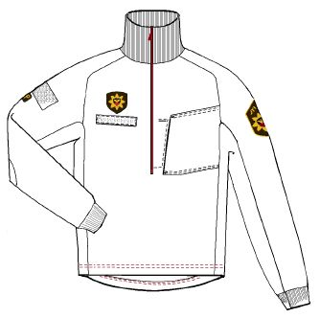
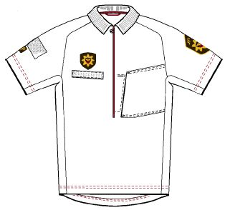

7DV11-000-V | 7DVA5-000-V

T-skorta | Stationsbyxor
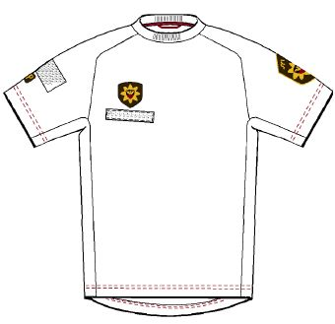
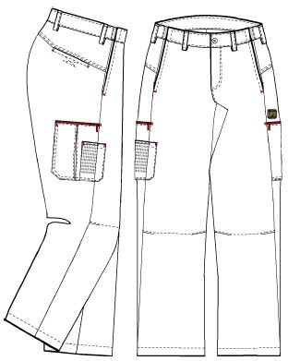

7DV13-I33-V

Bermudashorts
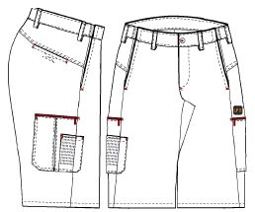

 | 1LV71-O95-

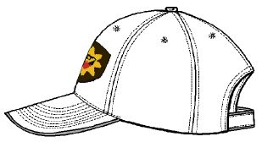
 | Skärmmössa

18V73-086- | 9XV15-000

Festkläder, herrar
Tjänsterock | Tjänstebyxor
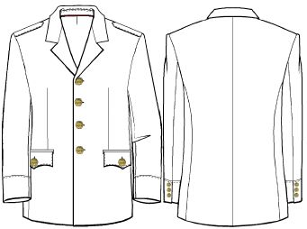
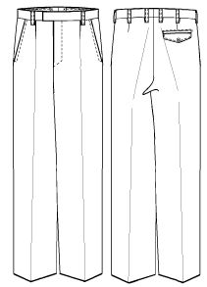

15V75-O11-

Tjänsteskjorta, lång ärm
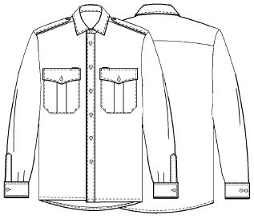
 | 1MV67-O11-

 | Festbälte

 | 92V78-000-

 | Festbyxor
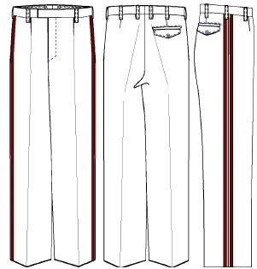

10V57-O80-

Festskjorta
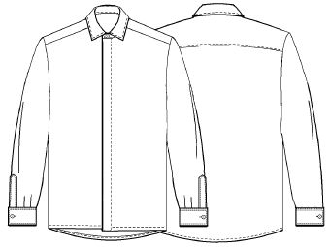

10V60-P20- | 1MV68-O11-

Festkläder, damer
Tjänsterock | Tjänstekjol
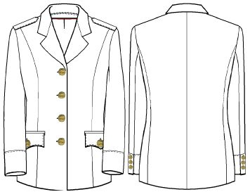
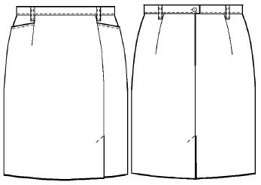

15V92-O11- | 16V90-O11-

Tjänstebyxor | Festkjol
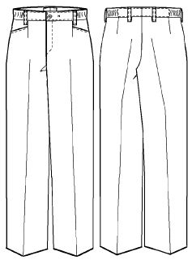
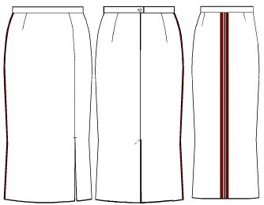

 | 16V91-O11-

 | Festscarf

1MV87-O11- | 47-2903-JSOL-099

Tjänsteskjorta, lång ärm | Festskjorta
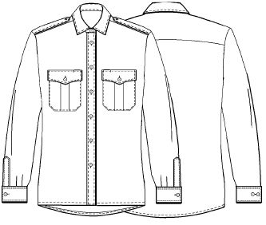
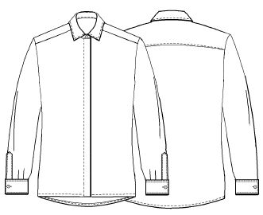

10V81-080- | 10V84-P20-

Ytterkläder, mössor, övrigt
Kort befälsrock, herrar (3/4) | Kort befälsrock, damer (3/4)
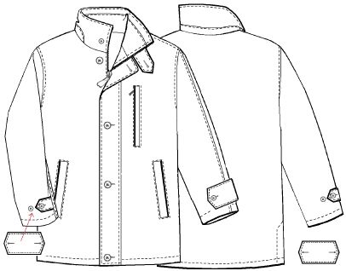
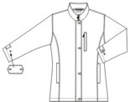

15V63-P06- | 15V86-P06-

Uniformsmössa | Barett
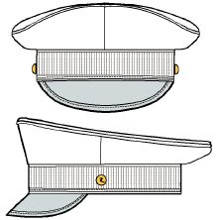

9ZV20-O11- | 9ZV14-000-

Tröja | Broderad namnskylt
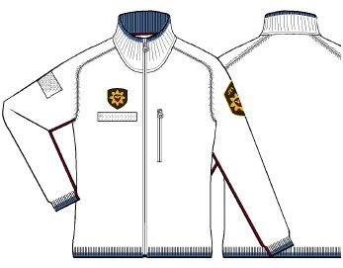

7DVA3-000-V | 47-0900-NIMI-099

